Sheet1
序号 | 名称 | 型号 | 数量 | 单位 | 单价 | 总价 | 备注 | 链接
机架-碳纤维板
 | 主结构-1 | 2.5mm | 1 |  |  | 450
 | 主结构-2 | 2.5mm | 1
 | 机臂-2 | 4.5mm | 2
 | 机臂-3 | 4.5mm | 2
 | 防撞圈固定板 | 2.5mm | 2 |  |  |  | 易损件
 | 防撞圈 | 2mm | 2 |  |  |  | 易损件
 | 电池板 | 2.5mm | 1
 | 底板 | 2.5mm | 1
 | 云台板-Gport | 2mm | 1
 | 台架测试接驳板 | 3mm | 1 |  |  |  | 总的打一块就好
 | 综合天线接口 | 打印件-尼龙 PA-F | 1 |  |  | 350 | 易损件
 | 飞塔保护壳 |  | 1
 | 飞控转接板 |  | 1
 | 防撞圈安装件-左前右后 |  | 2
 | 防撞圈安装件-右前左后 |  | 2
 | 鲁班猫壳-底板 |  | 1
 | 鲁班猫壳-上盖 |  | 1 |  |  |  | 易损件，注意打印的时候切分为前后两片
 | G-port云台板双目接驳件 |  | 1 |  |  |  | 易损件
 | 稳压遮罩-左 |  | 1
 | 稳压遮罩-右 |  | 1
 | 相机云台转接 |  | 1
 | 分电PCB | PCB-FR4-1.6mm | 1 |  |  | 30
 | 鲁班猫扩展PCB | PCB-FR4-1.6mm | 1 |  |  | 23
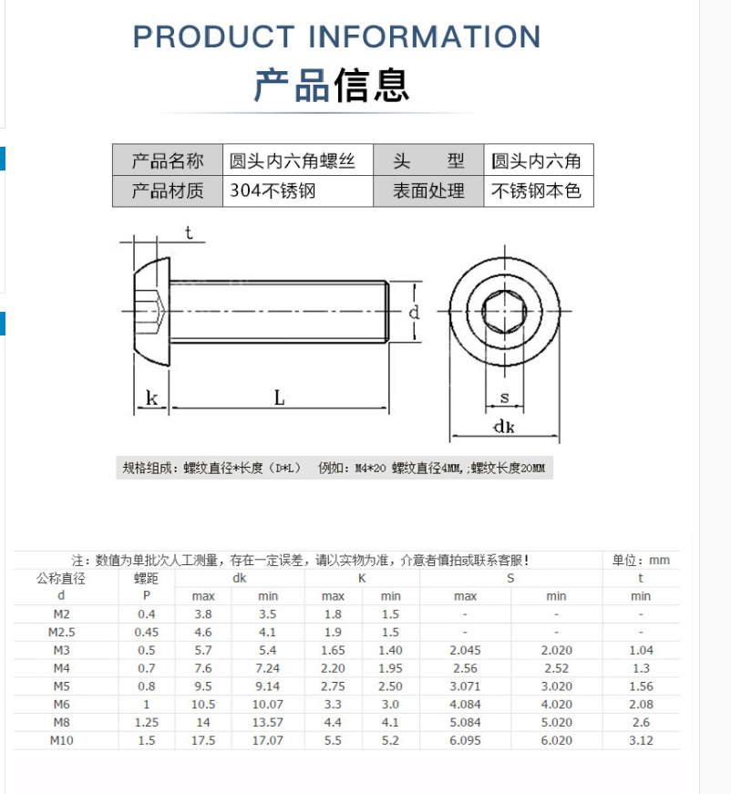
连接件
 | 铝柱 | M3*30*H5 缩杆减轻 | 4 |  |  |  | 可以挑不同颜色的买，以标记不同飞机，两种均可 | M3六角形铝柱联接柱双内牙大头中间缩杆六角柱双头内牙长螺母顶柱-淘宝网 (taobao.com) | 网纹铝柱间隔柱长螺母联接柱模型飞机身铝棒 M3双内牙菠萝纹彩色-淘宝网 (taobao.com)
 |  | M3*35*H5 缩杆减轻 | 4
 |  | M3*40*H5 缩杆减轻 | 5 |  |  |  | 如果使用10000mAh电池，必须使用45mm铝柱, 45mm铝柱也可以买一些
 | 螺丝 | M2×25 沉头 |  |  |  |  |  | 10.9/12.9级高强度螺栓沉头内六角螺丝钉平头六角螺钉M2M3M4M5M12-tmall.com天猫
 |  | M2.5×10尼龙沉头 |  |  |  |  | 最好不要内六角, 太容易滑丝 | 尼龙螺丝尼龙沉头螺丝塑料绝缘螺钉KM平头螺丝 M2.5M3M4M5M6-tmall.com天猫
 |  | M2.5×12尼龙平头 |  |  |  |  |  | 尼龙圆头十字螺丝螺母组合套装大全绝缘塑料螺钉M2M2.5M3M4M5M6M8-tmall.com天猫
 |  | M2.5×12黑镍平头 |  |  |  |  |  | 10.9级镀黑镍平头内六角螺栓高强度沉头内六角螺丝钉M2.5M3M4M5M6-tmall.com天猫
 |  | M3×8 黑镍平头
 |  | M3×12 黑镍平头
 |  | M3×16 黑镍平头
 |  | M3×12 黑镍沉头 |  |  |  |  |  | 10.9级黑镍沉头内六角螺丝高强度平杯螺栓平头螺钉M2M3M4M5M6-M10-tmall.com天猫
 |  | M3×16 黑镍沉头
 | 防松螺母 | M2.5 |  |  |  |  |  | 防松自锁母304不锈钢尼龙螺母锁紧国标螺丝螺帽M2m2.5m3m4m5m6m8-淘宝网 (taobao.com)
 |  | M3
 | 尼龙螺母 | M2 |  |  |  |  | 黑白均可, M2就统一用尼龙螺母代替放松螺母 | 塑胶螺帽 塑料绝缘螺母白色黑色六角尼龙螺母M2M2.5M3M4M5M6M8M10-淘宝网 (taobao.com)
 |  | M2.5
 |  | M3
 | 尼龙柱 | M2.5*8+6 内外牙 |  |  |  |  | 光流延长 | 尼龙柱六角隔离柱塑料绝缘支柱塑料隔离柱 塑胶支撑柱白色M2.5-M4-淘宝网 (taobao.com)
 | 尼龙垫片 | M2.5*D5*1 |  |  |  |  |  | 白色尼龙垫片垫圈绝缘防滑加大圆形塑料平垫M2-3-4-5-6-8-10-12-淘宝网 (taobao.com)
 |  | M3*D8*1
 | 减震球 | 小号9×13 |  |  |  |  |  | AV球 减震球 避震球 避振球 承重 黑100g 红300g 黄200g 蓝150g-淘宝网 (taobao.com)
 | 减震球 | M3 |  |  |  |  |  | M2M3航模硅胶减震球F4 F7飞控飞塔fpv穿越机橡胶减震避震球弹性柱-淘宝网 (taobao.com)
电子元器件散件-分电板和转接板
 | 稳压模块 | AJ39-12V | 1 | 块 | 4 | 4 | 注意电压，12V，这个会买很多，前往不能搞混 | DC-DC降压电源模块5.5V-36V输入转3.3/5/9V12V输出3A大功率降压板-淘宝网 (taobao.com)
 |  | 5V 5A MINI560降压电源模块（7-20V转5V 5A） | 1 | 块 | 5.4 | 5.4 |  | DC-DC 3A 5A可调降压电源模块板稳压航模MP1584EN 24V-12V 9V转5V-tmall.com天猫
 | 连接端子 | SH1.0mm-4Pin-卧贴 | 3 | 个 | 0.08 | 0.24 | 鲁班猫扩展板-飞控接口 | SH1.0mm贴片连接器 立式贴片插座/卧式贴片插座连接器 2P/3P-12P-tmall.com天猫
 |  | MX1.25mm-4Pin-立贴 | 2 | 个 | 0.05 | 0.1 | RJ45接头×2 | JST1.25MM接插件连接器直针立贴卧贴2P3P4P5P6P7P8P9P10P弯针座子-淘宝网 (taobao.com)
 |  | GH1.25mm-3Pin-卧贴 | 2 | 个 | 1.4 | 2.8 | 鲁班猫扩展板-云台接口×2 | GH1.25MM间距 立贴/卧贴贴片 带锁扣插座 接插件连接器 2P-12P-淘宝网 (taobao.com)
 |  | GH1.25mm-4Pin-卧贴 | 2 |  |  |  | 鲁班猫扩展板-UWB接口 | GH1.25MM间距 立贴/卧贴贴片 带锁扣插座 接插件连接器 2P-12P-淘宝网 (taobao.com)
 |  | 2×20P 2.54mm排座 | 1 |  |  |  | 鲁班猫扩展板-GPIO接口
 | XT30插头 | 母头 | 2 | 个 |  |  |  | Amass艾迈斯XT30公母系列迷你航模动力电池插头XT30UPB焊接电路板-淘宝网 (taobao.com)
 |  | 公头 | 2 | 个 |  |  |  | Amass艾迈斯XT30公母系列迷你航模动力电池插头XT30UPB焊接电路板-淘宝网 (taobao.com)
 | 线定制 | RJ45转SH1.0mm-4pin 7.5cm | 1 | 根 |  |  | 计算机板-分电板，问一下能不能订7.5cm的，不行就是10cm | 定制端子转水晶头8P8C网口RG45连接线1.25端子4芯2.54端子ph2.0-淘宝网 (taobao.com)
 |  | MX1.25mm-4pin 单头 5cm | 1 | 根 |  |  | 自组网供电 | 1.25MM间距连接线 2p/3/4/5/6/7/8/9/10P 单双头电子端子线 28AWG-淘宝网 (taobao.com)
 |  | MX1.25mm-4pin转MX1.25mm-4pin 反相 5cm | 1 | 根 |  |  | 自组网网口-分电板，问一下能不能订5cm的，不行就是10cm | 1.25MM间距连接线 2p/3/4/5/6/7/8/9/10P 单双头电子端子线 28AWG-淘宝网 (taobao.com)
 |  | MX1.25mm-5pin单头 | 1 | 根 |  |  | 相机备用 | MX1.25MM单头镀锡/双头同向/反向端子线2P3P4P5P6P-12P电子连接线-淘宝网 (taobao.com)
 |  | SH1.0mm-4pin转SH1.0mm-4pin 反相 15cm | 1 | 根 |  |  | 飞控-计算机扩展板 | SH1.0mm间距 单头/双头电子线 连接线端子线2P/3P/4P/5P/6P/-12P-tmall.com天猫
 |  | SH1.0mm-4pin转SH1.0mm-3pin 4pin-1号口不接 20cm | 1 | 根 |  |  | 飞控-接收机，可以长一些 | 1.0mm电子线 端子链接线 2/3/4/5/6/7/8/9/10P 10/15/20CM单/双头-淘宝网 (taobao.com)
 |  | GH1.25mm 4pin转GH1.25mm-4pin 反相 5cm | 1 |  |  |  | 扩展板-UWB | GH1.25MM彩排线带锁扣端子线单头/双头同向2P3P4P5P6P7P8P9P12P-淘宝网 (taobao.com)
 |  | GH1.25mm 3pin转GH1.25mm-3pin 反相 15cm |  |  |  |  | 扩展板-云台 | GH1.25MM彩排线带锁扣端子线单头/双头同向2P3P4P5P6P7P8P9P12P-淘宝网 (taobao.com)
 | 电阻 | 1KR 0603 |  |  |  |  |  | 0603贴片电阻1%1k2k4.7k10k47k100k0.1R0欧1欧10欧100欧120欧姆1M-tmall.com天猫
 |  | 10KR 0603 |  |  |  |  |  | 0603贴片电阻1%1k2k4.7k10k47k100k0.1R0欧1欧10欧100欧120欧姆1M-tmall.com天猫
 | 三极管 | SI2310 |  |  |  |  |  | 贴片三极管 SI2308 SI2309 SI2310 A8SHB/A9SHB 场效应MOS管SOT23-tmall.com天猫
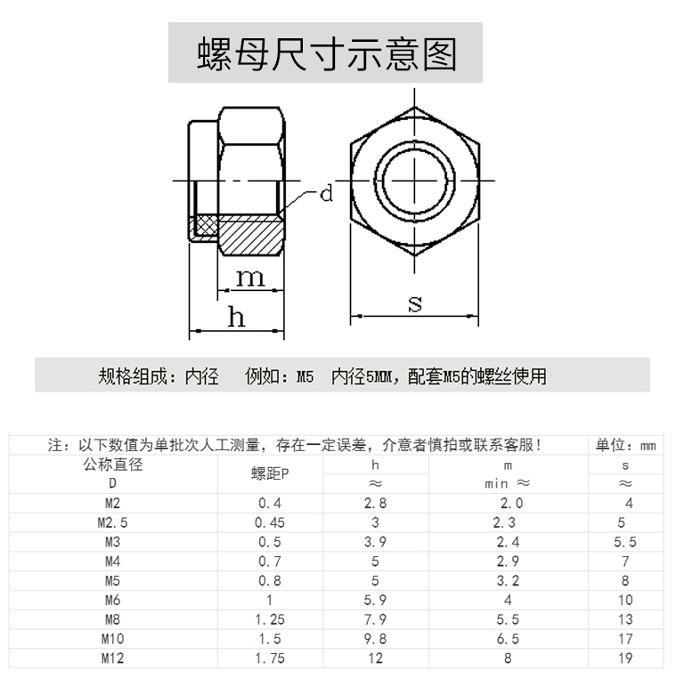
动力系统
 | 电机 | T-Motor Pacer三代 KV2550 | 1 | 4个 | 608 | 608 |  | 驭御风三代2207电机FPV穿越机动力Pacer无人机P2207 V3.0花飞航模-淘宝网 (taobao.com)
 | 桨叶 |  | 2 | 2对/包 | 10 | 20 |  | GEMFAN 乾丰5152 三叶高速桨 FPV穿越机四轴竞速机 5寸 5.1寸-淘宝网 (taobao.com)
 | 电子调速器 | T-MotorV50A | 1 |  | 369 | 369 | 四合一 | TMOTOR 5寸 花飞竞速FPV 四合一电调 乘风 V45A V50A V2版 3~6S-淘宝网 (taobao.com)
 | XT60-E插头 |  | 1 |  | 2.2 | 2.2 |  | Amass 艾迈斯 XT60航模动力电池插头XT60E-M 可固定带螺母 XT60E-淘宝网 (taobao.com)
 | XT60插头 | 公头-母头一对 | 1 |  | 3.8 | 3.8 | 电调板-机架XT60插头，买个蓝色的吧 | 正品艾迈斯XT60航模动力电池插头XT60黄、黑、蓝普通版公头母插头-淘宝网 (taobao.com)
 | XT30插头 | 母头 | 1 |  | 1.4 | 1.4 |  | Amass艾迈斯XT30公母系列迷你航模动力电池插头XT30UPB焊接电路板-淘宝网 (taobao.com)
 | XT30插头 | 公头 | 1 |  | 1.4 | 1.4
 | 硅胶线 | 20AWG 1米 红色 | 2 |  | 1 | 2 | 红黑各2米 | 高品质 硅胶线 12 14 16 18 22AWG 超软 多股耐高温 航模DIY-淘宝网 (taobao.com)
 | 硅胶线 | 20AWG 1米 黑色 | 2 |  | 1 | 2 |  | 高品质 硅胶线 12 14 16 18 22AWG 超软 多股耐高温 航模DIY-淘宝网 (taobao.com)
无人机内环控制模块
 | 飞控 | 单飞控 | 1 | 块 | 488 | 488 | 地磁老是出问题，得备 | NxtPX4v2 开源PX4飞控 H7飞控双BMI088小体积高性能 20*20mm孔距-淘宝网 (taobao.com)
 | 光流 | MTF01P Px4 | 1 |  | 138 | 138 |  | 光流测距一体模组MTF-01无人机定位模块8米激光测距PMW3901传感器-淘宝网 (taobao.com)
 | GPS |  | 1 |  | 88 | 88 | 地磁老是出问题，得备 | 微空M9 三频四模亚米级GNSS模组MG902 GPS模块罗盘5883无人机M9N-淘宝网 (taobao.com)
 | 遥控器 | 天地飞ET10 单控 左手油门 单控 | 1 | 套 | 468 | 468 |  | 现货 WFLY天地飞ET10遥控器航模穿越机FPV固定翼车船支持黑羊ELRS-淘宝网 (taobao.com)
 | 遥控器接收机 | RF201S | 1 | 个 | 75 | 75 |  | 天地飞遥控器RD201W 4/6/7/9通接收机WFR04S 07S 09S ET07 RF207S-淘宝网 (taobao.com)
 | 电池 |  | 2 | 个 | 329 | 658 |  | 格氏电池 格式航模3S锂电池 12V固定翼2200mAh航模电池2s4s6sACE-淘宝网 (taobao.com)
图像和数传
 | 启禾 G-Port云台 | 蜗牛19MM版本云台（不含天空端） | 1 |  | 780 | 780 |  | 禾启三轴机械云台G-PORT支持O3蜗牛阿凡达高清图传穿越机fpv-淘宝网 (taobao.com)
 | Foxeer相机 |  | 1 |  | 232.2 | 232.2 | 14mm规格，得配转接才能上云台 | FOXEER弹弓5NANO摄像头1000tvl比例可调竞速穿越机14mm镜头1.7mm-淘宝网 (taobao.com)
 | 自组网模块 |  | 1 | 对 | 148 | 148 |  | WiFi数传远距离穿墙通信图传无人机透传网口无线高速远程模块-淘宝网 (taobao.com)
机载计算模块
 | 鲁班猫4 | 16G +128G | 1 | 块 | 1049 | 1049 |  | 野火LubanCat鲁班猫4 卡片电脑图像处理 瑞芯微RK3588S对标树莓派-淘宝网 (taobao.com)
 | 鲁班猫网卡
 | 网卡天线
 | 双目相机 |  | 1 | 个 | 198 | 198 | 记得配一个短的数据线 | 400万1080双目相机同帧同步三维重建深度检测VR测距USB摄像头模组-淘宝网 (taobao.com)
充电器
 | 充电器 |  | 1 | 套 | 309 | 309 |  | 天空创新skyrc锂电池充电器B6 nano平衡充320W 15A 6s手机APP操作-淘宝网 (taobao.com)
其他材料和工具
 | 天线固定胶 |  | 1 |  | 23 | 23 |  | 天线固定胶水适用于睿思凯FRSKY R9 mini X4RSB XM+ R-XSR接收机-淘宝网 (taobao.com)
 | 尼龙扎带 | 3*100宽1.9黑1公斤 | 1 |  | 28.8 | 28.8 |  | 尼龙扎带塑料扎带按公斤批发白色绑扎带多种规格大号卡扣厂家直销-tmall.com天猫
 | 减震泡沫 | 【8毫米厚】3.5厘米宽*2米长度 | 2 |  | 22.5 | 45 |  | 3M双面胶强力黑色EVA泡沫海绵胶带防滑加厚电子马达减震缓冲胶带-tmall.com天猫
 | 泡沫胶 | 15MM宽*1MM厚*5米 | 2 |  |  | 12 | 切记买双面的 | 3M双面胶EVA强力高粘黑色泡沫胶车用加厚防撞减震泡棉胶带1-3mm厚-tmall.com天猫
 | 醋酸布胶带 | 8mm宽 | 1 |  | 2.55 | 2.55 |  | 荣晋森黑色醋酸胶带 电线数据排线固定 尼龙胶布 耐高温绝缘胶布 束线胶带30码长包邮-tmall.com天猫
 |  | 15mm宽 | 1 |  | 4.8 | 4.8
 | 锉刀 | 6寸5件套 | 1 |  | 34.9 | 34.9 |  | 钳工锉扁平钢锉刀圆形三角型半圆打磨工具整形锉木工矬子6 8 10寸-tmall.com天猫
 | 砂纸 | 220目 20张 | 1 |  | 12.8 | 12.8 |  | 砂纸打磨抛光水磨水砂纸粗磨细磨精磨沙纸文玩木工干磨汽车沙皮纸-tmall.com天猫
 |  | 500目 20张 | 1 |  | 12.8 | 12.8
 | 热缩管 | 1mm | 1 |  | 11 | 11 | 红色，黑色，彩色都要 | 热缩管绝缘收缩套管包邮 1/2/3/4/5/6/30～200mm红绿黄蓝黑白透明-tmall.com天猫
 |  | 1.5mm | 1 |  | 13.2 | 13.2
 |  | 2mm | 1 |  | 13.2 | 13.2
总计（不包括器材） |  |  |  |  |  | 6197.54
总计 |  |  |  |  |  | 6683.19

